Титульный лист
Национальная федерация бадминтона России
Министерство молодежной политики и спорта Саратовской области
Федерация бадминтона Саратовской области

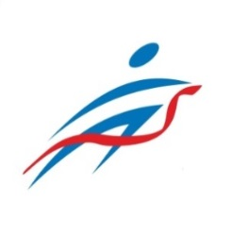

ОТЧЕТ
Главной судейской коллегии
о проведении

Х Всероссийских соревнований по бадминтону, посвященных Первому космонавту Ю.А. Гагарину

0240002611Я
0240012611Я
0240022611Я
0240032611Я

14-19 августа 2023 года

г. Саратов

